行政事業レビューシート
※平成３１年以降の表記は、新元号に読み替えることとする。
 |  |  |  |  |  |  |  |  |  |  |  |  |  |  |  |  |  |  |  |  |  |  | 事業番号 |  |  |  |  |  | 0202
平成３１年度行政事業レビューシート |  |  |  |  |  |  |  |  |  |  |  |  |  |  |  |  |  |  |  |  |  | （ | 国土交通省 |  |  |  |  |  |  |  |  | ）
事業名 |  |  |  | 海上保安官署施設整備に関する経費 |  |  |  |  |  |  |  |  |  | 担当部局庁 |  |  |  |  | 海上保安庁装備技術部 |  |  |  |  |  |  |  | 作成責任者
事業開始年度 |  |  |  | 昭和２３年度 |  |  |  | 事業終了 （予定）年度 |  |  |  | 終了予定なし |  | 担当課室 |  |  |  |  | 施設補給課 |  |  |  |  |  |  |  | 課長 坪井 謙二
会計区分 |  |  |  | 一般会計
根拠法令 （具体的な 条項も記載） |  |  |  | 海上保安庁法第５条第１項第２９号 |  |  |  |  |  |  |  |  |  | 関係する 計画、通知等 |  |  |  |  | ‐
主要政策・施策 |  |  |  | 海洋政策 |  |  |  |  |  |  |  |  |  | 主要経費 |  |  |  |  | その他の事項経費
事業の目的 （目指す姿を簡潔に。3行程度以内） |  |  |  | 当事業は、海上保安庁法第２条第１項に定める任務である海上の安全及び治安の確保を図るために行う法令の海上における励行、海難救助、海上における犯人の捜査及び逮捕等の事務を遂行するために使用する、海上保安官署等の施設整備を目的とする。
事業概要 （5行程度以内。別添可） |  |  |  | 海上保安庁は、海難の救助、犯罪の予防及び鎮圧等に係る業務を24時間365日行っているが、さらにこのような業務に加え、近年、不審船対応、テロ対策、尖閣諸島等における領海警備、海洋権益の保全に関する業務にも対応することが必要となっている。 これら、質的・量的に拡大している業務を的確に遂行するためには、そのための枢要なアセットである巡視船艇や航空機を適正に維持するとともに、これらの運航に必要となる施設・整備を確保することが必要不可欠であるところ、上記業務課題に的確に対処するため、領海警備体制強化に伴う航空基地の整備や巡視船乗組員用の宿舎建設を行っている。
実施方法 |  |  |  | 直接実施
予算額・ 執行額 （単位:百万円） |  |  |  |  |  |  |  |  |  | 28年度 |  |  | 29年度 |  |  |  |  | 30年度 |  |  |  |  |  | 31年度 |  |  |  | 32年度要求
 |  |  |  | 予算の状況 |  | 当初予算 |  |  |  | 1,091 |  |  | 1,776 |  |  |  |  | 1,244 |  |  |  |  |  | 2,220 |  |  |  | 3,277
 |  |  |  |  |  | 補正予算 |  |  |  | 883 |  |  | 1,206 |  |  |  |  | 441 |  |  |  |  |  | -
 |  |  |  |  |  | 前年度から繰越し |  |  |  | 1,594 |  |  | 1,218 |  |  |  |  | 1,163 |  |  |  |  |  | 711 |  |  |  | -
 |  |  |  |  |  | 翌年度へ繰越し |  |  |  | ▲ 1,218 |  |  | ▲ 1,163 |  |  |  |  | ▲ 711 |  |  |  |  |  | -
 |  |  |  |  |  | 予備費等 |  |  |  | - |  |  | - |  |  |  |  | - |  |  |  |  |  | -
 |  |  |  |  |  | 計 |  |  |  | 2,350 |  |  | 3,037 |  |  |  |  | 2,137 |  |  |  |  |  | 2,931 |  |  |  | 3,277
 |  |  |  | 執行額 |  |  |  |  |  | 2,242 |  |  | 2,987 |  |  |  |  | 1,845
 |  |  |  | 執行率（％） |  |  |  |  |  | 95% |  |  | 98% |  |  |  |  | 86%
 |  |  |  | 当初予算＋補正予算に対する執行額の割合（％） |  |  |  |  |  | 114% |  |  | 100% |  |  |  |  | 109%
平成31・32年度 予算内訳 （単位：百万円） |  |  |  | 歳出予算目 |  |  |  |  |  | 31年度当初予算 |  |  | 32年度要求 |  |  |  |  | 主な増減理由
 |  |  |  | 施設整備費 |  |  |  |  |  | 1,852 |  |  | 2,943 |  |  |  |  | 宿舎等の工事着工に伴う施設整備費の増
 |  |  |  | 施設施工庁費 |  |  |  |  |  | 344 |  |  | 321
 |  |  |  | 施設施工旅費 |  |  |  |  |  | 24 |  |  | 13
 |  |  |  | 不動産購入費 |  |  |  |  |  | - |  |  | -

 |  |  |  | その他 |  |  |  |  |  | 0 |  |  | 0
 |  |  |  | 計 |  |  |  |  |  | 2,220 |  |  | 3,277
成果目標及び 成果実績 （アウトカム） |  |  |  | 定量的な成果目標 |  |  |  |  |  | 成果指標 |  |  |  |  |  | 単位 |  |  | 28年度 |  |  | 29年度 |  |  | 30年度 |  | 中間目標 |  |  | 目標最終年度
 |  |  |  |  |  |  |  |  |  |  |  |  |  |  |  |  |  |  |  |  |  |  |  |  |  |  | - |  | 年度 | 32 | 年度
 |  |  |  | 海難事故における要救助率を95％以上とする。 |  |  |  |  |  | 要救助海難の救助率 |  |  |  | 成果実績 |  | ％ |  |  | 95 |  |  | 96 |  |  | 96 |  | - |  |  | -
 |  |  |  |  |  |  |  |  |  |  |  |  |  | 目標値 |  | ％ |  |  | 95 |  |  | 95 |  |  | 95 |  | - |  |  | 95
 |  |  |  |  |  |  |  |  |  |  |  |  |  | 達成度 |  | ％ |  |  | 100 |  |  | 101 |  |  | 101 |  | - |  |  | -
根拠として用いた 統計・データ名 （出典） |  |  |  | 海上保安庁ホームページ「海の事故情報（平成30年海難の現況と対策）」 <http://www6.kaiho.mlit.go.jp/info/keihatsu/20190416_state_measure30.pdf>

成果目標及び 成果実績 （アウトカム） |  |  |  | 定量的な成果目標 |  |  |  |  |  | 成果指標 |  |  |  |  |  | 単位 |  |  | 28年度 |  |  | 29年度 |  |  | 30年度 |  | 中間目標 |  |  | 目標最終年度
 |  |  |  |  |  |  |  |  |  |  |  |  |  |  |  |  |  |  |  |  |  |  |  |  |  |  | - |  | 年度 | - | 年度
 |  |  |  | 整備された施設の海上保安業務使用率100％を目標とする。 |  |  |  |  |  | 整備された施設の海上保安業務使用率 |  |  |  | 成果実績 |  | ％ |  |  | 100 |  |  | 100 |  |  | 100 |  | - |  |  | -
 |  |  |  |  |  |  |  |  |  |  |  |  |  | 目標値 |  | ％ |  |  | 100 |  |  | 100 |  |  | 100 |  | - |  |  | -
 |  |  |  |  |  |  |  |  |  |  |  |  |  | 達成度 |  | ％ |  |  | 100 |  |  | 100 |  |  | 100 |  | - |  |  | -
根拠として用いた 統計・データ名 （出典） |  |  |  | 海上保安庁調べ

活動指標及び 活動実績 （アウトプット） |  |  |  | 活動指標 |  |  |  |  |  |  |  |  |  |  |  | 単位 |  |  | 28年度 |  |  | 29年度 |  |  | 30年度 |  | 31年度 活動見込 |  |  | 32年度 活動見込
 |  |  |  | 庁舎整備、宿舎整備、航空基地施設整備 |  |  |  |  |  |  |  |  |  | 活動実績 |  | 箇所 |  |  | 4 |  |  | 4 |  |  | 16 |  | - |  |  | -
 |  |  |  |  |  |  |  |  |  |  |  |  |  | 当初見込み |  | 箇所 |  |  | 13 |  |  | 15 |  |  | 18 |  | 20 |  |  | -
単位当たり コスト |  |  |  | 算出根拠 |  |  |  |  |  |  |  |  |  |  |  | 単位 |  |  | 28年度 |  |  | 29年度 |  |  | 30年度 |  | 31年度活動見込
 |  |  |  | 当該年度完成施設総事業費／完成施設数 |  |  |  |  |  |  |  |  |  | 単位当たり コスト |  | 百万円 |  |  | 71 |  |  | 324 |  |  | 46 |  | 108
 |  |  |  |  |  |  |  |  |  |  |  |  |  | 計算式 |  | 百万円/箇所 |  |  | 917/13 |  |  | 2,591/8 |  |  | 501/11 |  | 2,157/20

 |  | 政策 |  | ５ 安全で安心できる交通の確保、治安・生活安全の確保
 |  | 施策 |  | １８ 船舶交通の安全と海上の治安を確保する
 |  | 測定指標 |  | 定量的指標 |  |  |  |  |  |  |  |  |  |  |  | 単位 |  |  | 28年度 |  |  | 29年度 |  |  | 30年度 |  | 中間目標 |  |  | 目標年度
 |  |  |  |  |  |  |  |  |  |  |  |  |  |  |  |  |  |  |  |  |  |  |  |  |  |  | - |  | 年度 | 32 | 年度
 |  |  |  | ６７ 要救助海難の救助率 |  |  |  |  |  |  |  |  |  | 実績値 |  | ％ |  |  | 95 |  |  | 96 |  |  | 96 |  | - |  |  | -
 |  |  |  |  |  |  |  |  |  |  |  |  |  | 目標値 |  | ％ |  |  | 95 |  |  | 95 |  |  | 95 |  | - |  |  | 95

 |  | 本事業の成果と上位施策・測定指標との関係
 |  | 海上保安業務は、巡視船艇、航空機、陸上部署が相互に連携して我が国の広大な管轄区域を昼夜分かたずカバーすること等により効果が上がるものであり、個別の船艇、航空機、陸上施設の整備と結び付けて効果を把握することは困難であることから、現在、巡視船艇・航空機の整備を含む海上保安体制の整備について、要救助海難の救助率という指標を本事業の成果の一つとしている。

事業所管部局による点検・改善
 | 項 目 |  |  |  |  |  |  |  |  |  |  |  |  |  |  |  |  | 評 価 |  | 評価に関する説明
国費投入の必要性 | 事業の目的は国民や社会のニーズを的確に反映しているか。 |  |  |  |  |  |  |  |  |  |  |  |  |  |  |  |  | ○ |  | 本事業は質的・量的に拡大する海上保安業務を遂行する上で必要となる巡視船艇基地等の施設整備等を行い、船艇、航空機の後方支援等を行うための施設等を適正に維持するものであり、国が実施しなければならず、かつ、優先度が高い。
 | 地方自治体、民間等に委ねることができない事業なのか。 |  |  |  |  |  |  |  |  |  |  |  |  |  |  |  |  | ○ |  | 同上
 | 政策目的の達成手段として必要かつ適切な事業か。政策体系の中で優先度の高い事業か。 |  |  |  |  |  |  |  |  |  |  |  |  |  |  |  |  | ○ |  | 同上
事業の効率性 | 競争性が確保されているなど支出先の選定は妥当か。 |  |  |  |  |  |  |  |  |  |  |  |  |  |  |  |  | ○ |  | 契約行為については、海上保安業務における必要性や施設の老朽化の程度等を精査し、真に必要なもの、緊急性の高いものから整備を進めており、コストの削減に努めている。また、事業目的に沿った予算の執行を行っており、その執行状況は適切に把握・確認している。
 |  | 一般競争契約、指名競争契約又は随意契約（企画競争）による支出のうち、一者応札又は一者応募となったものはないか。 |  |  |  |  |  |  |  |  |  |  |  |  |  |  |  | 有
 |  | 競争性のない随意契約となったものはないか。 |  |  |  |  |  |  |  |  |  |  |  |  |  |  |  | 有
 | 受益者との負担関係は妥当であるか。 |  |  |  |  |  |  |  |  |  |  |  |  |  |  |  |  | ‐ |  | -
 | 単位当たりコスト等の水準は妥当か。 |  |  |  |  |  |  |  |  |  |  |  |  |  |  |  |  | ○ |  | 契約行為については、海上保安業務における必要性や施設の老朽化の程度等を精査し、真に必要なもの、緊急性の高いものから整備を進めており、コストの削減に努めている。また、事業目的に沿った予算の執行を行っており、その執行状況は適切に把握・確認している。
 | 資金の流れの中間段階での支出は合理的なものとなっているか。 |  |  |  |  |  |  |  |  |  |  |  |  |  |  |  |  | ○ |  | 同上
 | 費目・使途が事業目的に即し真に必要なものに限定されているか。 |  |  |  |  |  |  |  |  |  |  |  |  |  |  |  |  | ○ |  | 同上
 | 不用率が大きい場合、その理由は妥当か。（理由を右に記載） |  |  |  |  |  |  |  |  |  |  |  |  |  |  |  |  | ‐ |  | -
 | 繰越額が大きい場合、その理由は妥当か。（理由を右に記載） |  |  |  |  |  |  |  |  |  |  |  |  |  |  |  |  | ○ |  | 施設整備に関する繰越額については、気象の関係等によるものなどがあるが、執行状況は適切に把握・確認している。
 | その他コスト削減や効率化に向けた工夫は行われているか。 |  |  |  |  |  |  |  |  |  |  |  |  |  |  |  |  | ○ |  | 海上保安業務における必要性や施設の老朽化の程度等を精査し、真に必要なもの、緊急性の高いものから整備を進めており、コストの削減に努めている。
事業の有効性 | 成果実績は成果目標に見合ったものとなっているか。 |  |  |  |  |  |  |  |  |  |  |  |  |  |  |  |  | ○ |  | 成果実績は、成果目標を達成したものとなっている。
...
 |  |  | 必要不可欠な施設から優先的に整備を進めつつ、財政上の制約を踏まえ、全体的なコスト縮減を行っていくべきである。
...
 |  |  | 海上保安体制の構築に必要な施設整備箇所について、優先度の精査を行い重要箇所から整備に着手するほか、一部の施設整備を見送ることとした。
...
 |  | 521 |  |  |  |  |  |  | 平成23年度 |  | 499 |  |  |  | 平成24年度 |  |  |  | 547 |  |  |  |  |  |  | 平成25年度 |  | 212
 |  | 203 |  |  |  |  |  |  | 平成27年度 |  | 207 |  |  |  | 平成28年度 |  |  |  | 218 |  |  |  |  |  |  | 平成29年度 |  | 209
 |  | 国土交通省 |  |  | ( |  | 0208 |  |  | )
 |  |  |  | ※平成30年度実績を記入。執行実績がない新規事業、新規要求事業については現時点で予定やイメージを記入。
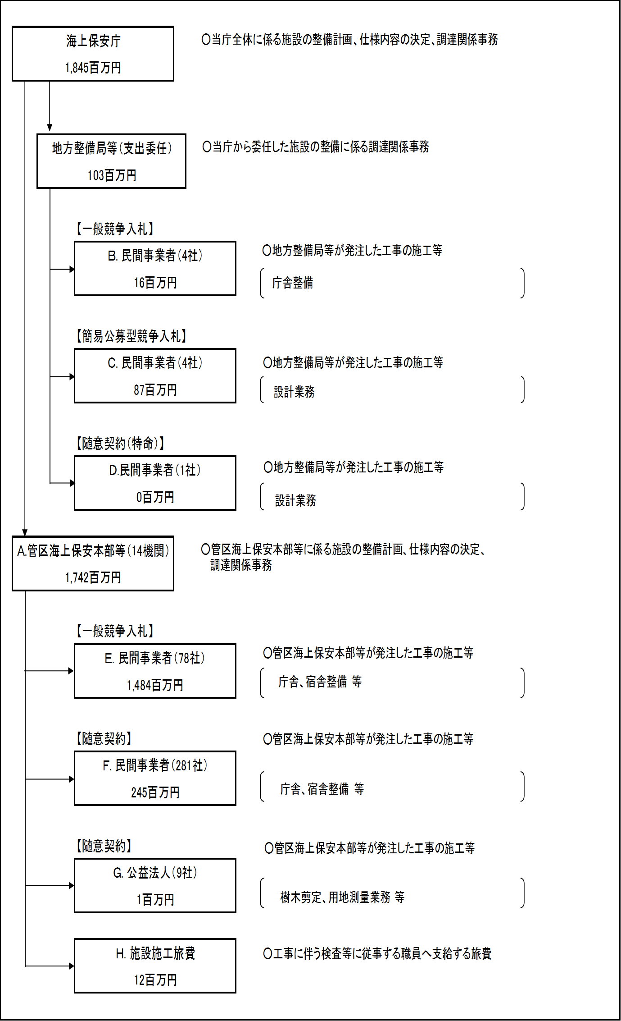

 |  |  |  | A.海上保安学校 |  |  |  |  |  |  |  |  |  |  |  |  | B.大之木建設株式会社
 |  |  |  | 費 目 |  |  | 使 途 |  |  |  |  |  |  | 金 額 (百万円） |  |  | 費 目 |  |  |  | 使 途 |  |  |  |  |  |  |  |  | 金 額 (百万円）
 |  |  |  | 施設整備費 |  |  | 庁舎整備等 |  |  |  |  |  |  | 392 |  |  | 施設整備費 |  |  |  | 庁舎整備 |  |  |  |  |  |  |  |  | 10
...

